Лист1
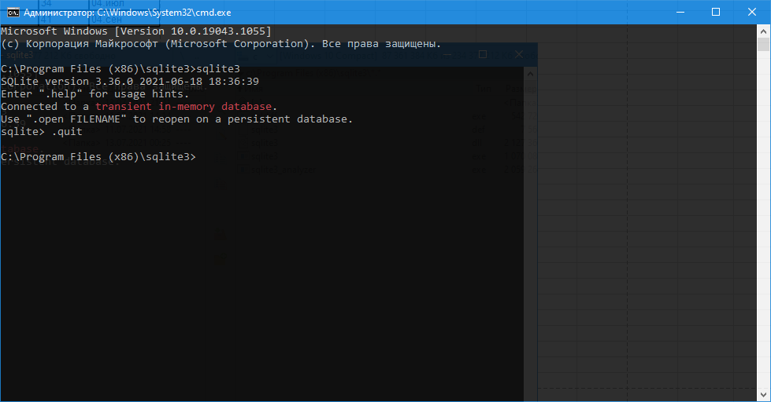
Таблица преподавателей в 3 форме
Преподаватель | Электронная почта | idCourse | idStream

Савельев Николай | saveliev.n@mai.ru | 1 | 203
Петрова Наталья | petrova.n@yandex.ru | 2 | 178
Малышева Елена | malisheva.e@google.com | 3 | 165
Савельев Николай | saveliev.n@mai.ru | 1 | 210

Таблица Курсы: cources
id | CourseName
1 | Базы данных
2 | Основы Python
3 | Linux. Рабочая станция

Таблица потоки: streams
id | Name | startDate | studentsCount | succs
1 | 203 | 2020-11-12 | 35 | 2021-08-04
2 | 178 | 2020-10-02 | 37 | 2021-09-04
3 | 165 | 2020-08-18 | 34 | 2021-07-04
4 | 210 | 2020-12-03 | 41 | 2021-09-04

